Sammanställning
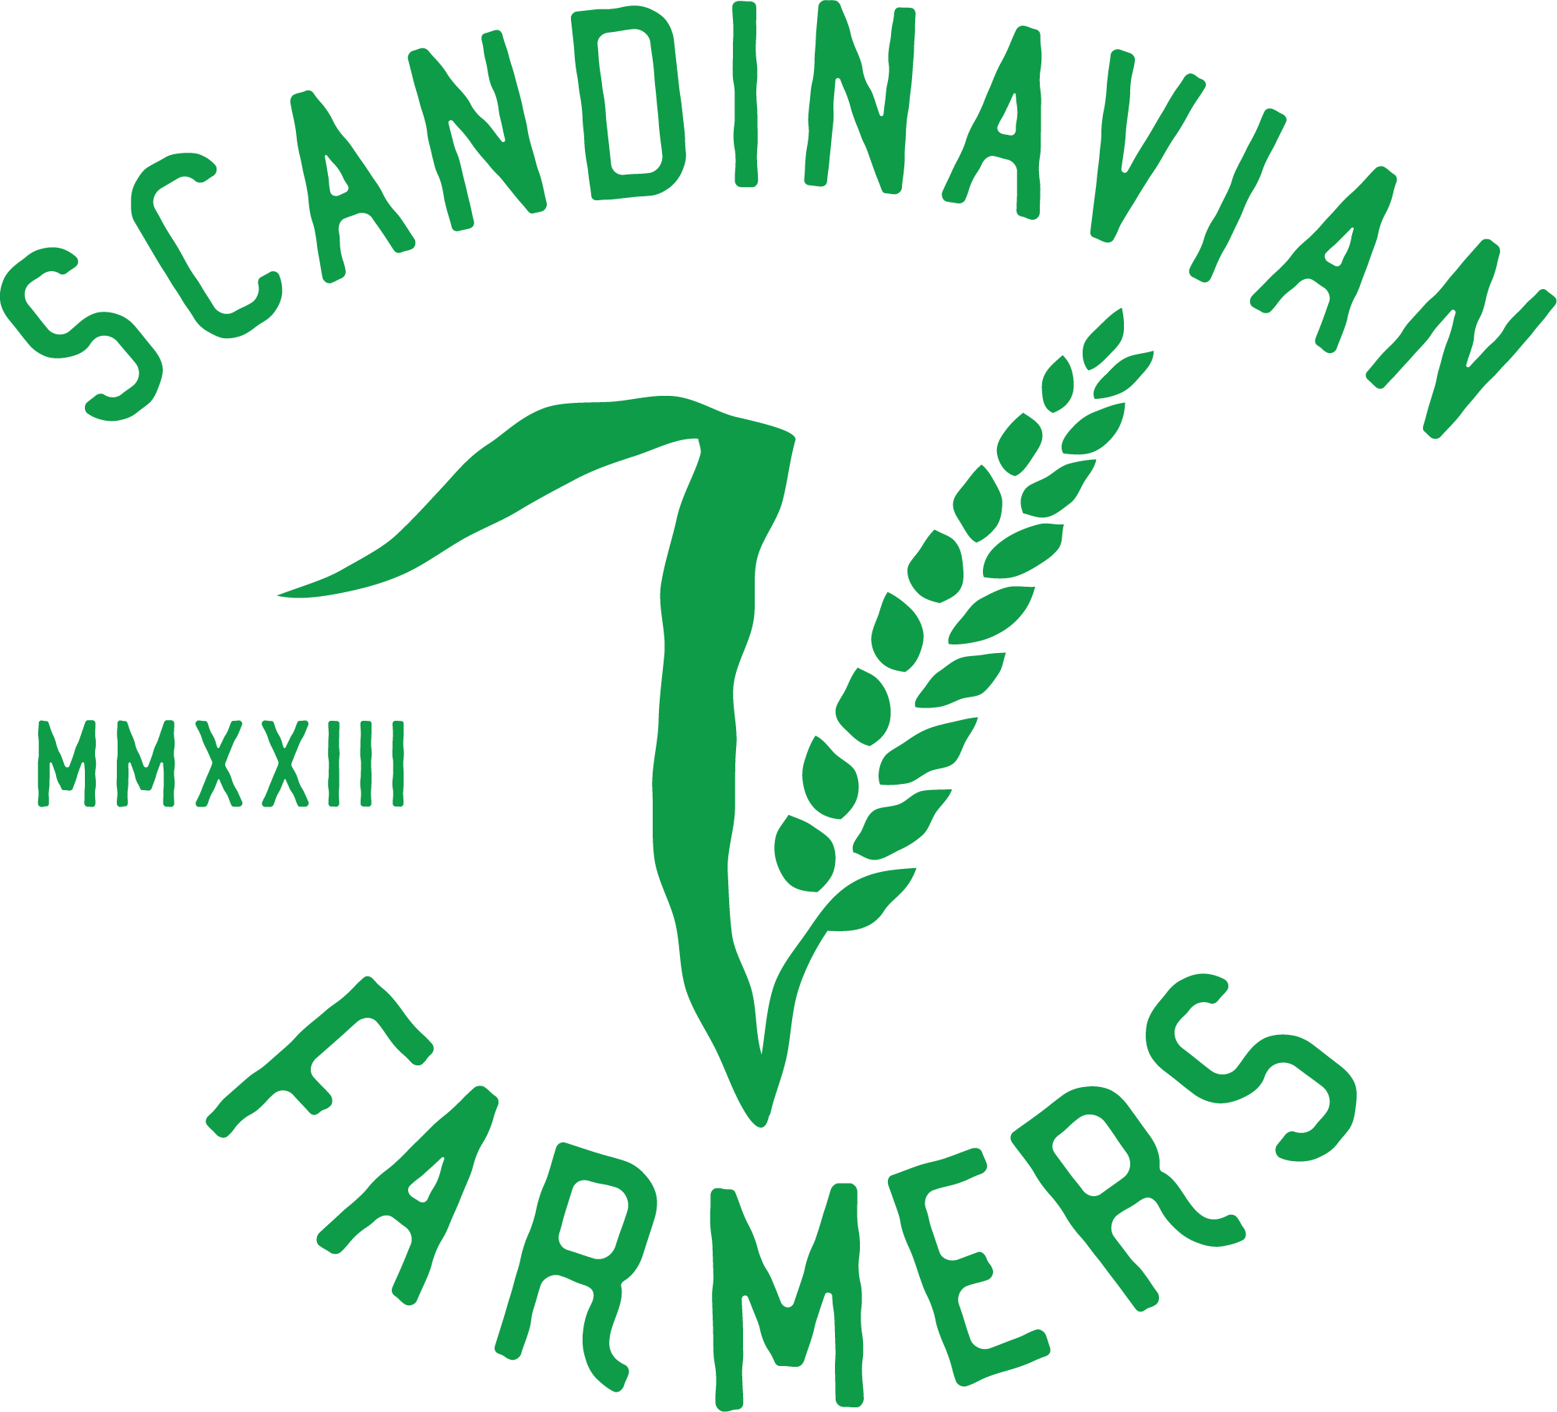

 | 2025 |  |  |  |  | 2026 |  |  |  |  | 2027
 | Antal ha | Skörd per ha | Total skörd | Såld mängd | Andel såld | Antal ha | Skörd per ha | Total skörd | Såld mängd | Andel såld | Antal ha | Skörd per ha | Total skörd | Såld mängd | Andel såld
Spannmål |  |  | Ton | Ton |  |  |  | Ton | Ton |  |  |  | Ton | Ton
Vete |  |  | 0 | 0 |  |  |  | 0 | 0 |  |  |  | 0 | 0
Raps |  |  | 0 | 0 |  |  |  | 0 | 0 |  |  |  | 0 | 0
Korn |  |  | 0 | 0 |  |  |  | 0 | 0 |  |  |  | 0 | 0
Vårkorn-Blandsäd |  |  | 0 | 0 |  |  |  | 0 | 0 |  |  |  | 0 | 0
Havre |  |  | 0 | 0 |  |  |  | 0 | 0 |  |  |  | 0 | 0
Extra 3 |  |  | 0 | 0 |  |  |  | 0 | 0 |  |  |  | 0 | 0
Extra 4 |  |  | 0 | 0 |  |  |  | 0 | 0 |  |  |  | 0 | 0
Summa spannmåls areal | 0 |  | 0 | 0 | #DIV/0! | 0 |  | 0 | 0 | #DIV/0! | 0 |  | 0 | 0 | #DIV/0!

Fyll i de görna fältet. Resten tas från de andra flikarna.
Fyll i de gröna fälten i flikarna för resp gröda

